BMI What-IF_DataTable
สูตรการคำนวณ BMI
สูตรที่ 1: [น้ำหนัก (kg) / ส่วนสูง (m)2]
สูตรที่ 2: [น้ำหนัก (lb) / ส่วนสูง (in)]2 x 703

Criteria | Description
<18.5 | น้ำหนักต่ำกว่าเกณฑ์
18.5 – 24.9 | สมส่วน หรือ สุขภาพดี
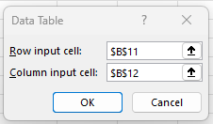
25.0 – 29.9 | น้ำหนักเกิน
>30 | โรคอ้วน

ส่วนสูง | 170.00 | cm
น้ำหนัก | 70.00 | kg

BMI | 24.22

 | Method 1 |  | Method 2 | ประโยคคือเปลี่ยนสูตรจุดเดียว |  |  |  |  | แบบสองแถว
น้ำหนัก | BMI |  |  | =B14 |  | =B14 | Step 1: | เลือกสูตรที่จะใช้ให้อยู่มุมบนขวามือ | 24.22 | 160 | 165 | 170 | 175 | 180
60 | 20.76 |  |  | 24.22 |  | 24.22 | Step 2: | คลุม | 60 | 23.44 | 22.04 | 20.76 | 19.59 | 18.52

62 | 21.45 |  | 60 |  | 60 | 20.76 |  |  | 62 | 24.22 | 22.77 | 21.45 | 20.24 | 19.14
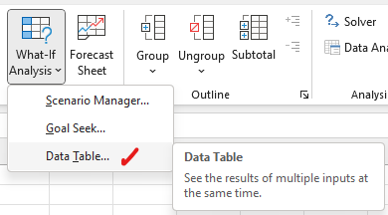
64 | 22.15 |  | 62 |  | 62 | 21.45 |  |  | 64 | 25.00 | 23.51 | 22.15 | 20.90 | 19.75
66 | 22.84 |  | 64 |  | 64 | 22.15 |  |  | 66 | 25.78 | 24.24 | 22.84 | 21.55 | 20.37
68 | 23.53 |  | 66 |  | 66 | 22.84 |  |  | 68 | 26.56 | 24.98 | 23.53 | 22.20 | 20.99
70 | 24.22 |  | 68 |  | 68 | 23.53 |  |  | 70 | 27.34 | 25.71 | 24.22 | 22.86 | 21.60
72 | 24.91 |  | 70 |  | 70 | 24.22 |  |  | 72 | 28.12 | 26.45 | 24.91 | 23.51 | 22.22
74 | 25.61 |  | 72 |  | 72 | 24.91 |  |  | 74 | 28.91 | 27.18 | 25.61 | 24.16 | 22.84
76 | 26.30 |  | 74 |  | 74 | 25.61 |  |  | 76 | 29.69 | 27.92 | 26.30 | 24.82 | 23.46
78 | 26.99 |  | 76 |  | 76 | 26.30 |  |  | 78 | 30.47 | 28.65 | 26.99 | 25.47 | 24.07
80 | 27.68 |  | 78 |  | 78 | 26.99 |  |  | 80 | 31.25 | 29.38 | 27.68 | 26.12 | 24.69
82 | 28.37 |  | 80 |  | 80 | 27.68 |  |  | 82 | 32.03 | 30.12 | 28.37 | 26.78 | 25.31
84 | 29.07 |  | 82 |  | 82 | 28.37 |  |  | 84 | 32.81 | 30.85 | 29.07 | 27.43 | 25.93
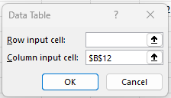
86 | 29.76 |  | 84 |  | 84 | 29.07 |  |  | 86 | 33.59 | 31.59 | 29.76 | 28.08 | 26.54
88 | 30.45 |  | 86 |  | 86 | 29.76 |  |  | 88 | 34.37 | 32.32 | 30.45 | 28.73 | 27.16
90 | 31.14 |  | 88 |  | 88 | 30.45 |  |  | 90 | 35.16 | 33.06 | 31.14 | 29.39 | 27.78
92 | 31.83 |  | 90 |  | 90 | 31.14 |  |  | 92 | 35.94 | 33.79 | 31.83 | 30.04 | 28.40
94 | 32.53 |  | 92 |  | 92 | 31.83 |  |  | 94 | 36.72 | 34.53 | 32.53 | 30.69 | 29.01
96 | 33.22 |  | 94 |  | 94 | 32.53 |  |  | 96 | 37.50 | 35.26 | 33.22 | 31.35 | 29.63
98 | 33.91 |  | 96 |  | 96 | 33.22 |  |  | 98 | 38.28 | 36.00 | 33.91 | 32.00 | 30.25
100 | 34.60 |  | 98 |  | 98 | 33.91 |  |  | 100 | 39.06 | 36.73 | 34.60 | 32.65 | 30.86
 |  |  | 100 |  | 100 | 34.60

Amortization_Loan
สอน Excel สำหรับการเงิน: การคำนวณเงินผ่อนด้วยฟังก์ชัน PMT, PPMT, IPMT
https://www.youtube.com/watch?v=gHJoWgVbXHw

Case | Case 0 | Case 1 | Case 2 | Case 3 | Case 4 | Using What-If Data Table
กู้เงิน | 2 ล้านบาท | 10 ล้านบาท | 10 ล้านบาท | 10 ล้านบาท | 10 ล้านบาท |  | หาว่าต้องผ่อนเดือนละกี่บาท |  | หาว่าเสียดอกไปกี่บาท
อัตราดอกเบี้ย | 6% ต่อปี | 4% ต่อปี | 4% ต่อปี | 4% ต่อปี | 4% ต่อปี |  | ยิ่งผ่อนนานยิ่งเงินผ่อนต่อครั้งน้อย |  | ยิ่งผ่อนนานดอกเบี้ยยิ่งแพง
ผ่อน | 10 ปี | 30 ปี | 20 ปี | 10 ปี | 30 ปี |  | 50,000.00 |  | 65%
รูปแบบการผ่อน | จ่ายรายเดือน | จ่ายรายเดือน | จ่ายรายเดือน | จ่ายรายเดือน | จ่ายรายเดือน | 5 | 184,165.22 | 5 | 10%
 |  |  |  |  | By Goal Seak | 6 | 156,451.83 | 6 | 13%
 |  |  |  |  |  | 7 | 136,688.06 | 7 | 15%
 | 6% ต่อปี หรือ 0.42% ต่อเดือน | 6% ต่อปี หรือ 0.42% ต่อเดือน | 6% ต่อปี หรือ 0.42% ต่อเดือน | 6% ต่อปี หรือ 0.42% ต่อเดือน | 6% ต่อปี หรือ 0.42% ต่อเดือน | 8 | 121,892.75 | 8 | 17%
Case | Case 0 | Case 1 | Case 2 | Case 3 | Case 4 | 9 | 110,409.69 | 9 | 19%
อัตราดอกเบี้ยต่องวด (ปี) - Rate | 6.00% | 4.00% | 4.00% | 4.00% | 4.00% | 10 | 101,245.14 | 10 | 21%
อัตราดอกเบี้ยต่องวด (เดือน) - Rate | 0.50% | 0.33% | 0.33% | 0.33% | 0.33% | 11 | 93,766.72 | 11 | 24%
จำนวนงวด (ปี) - Nper (y) | 10 | 30 | 20 | 10 | 27.51 | 12 | 87,552.84 | 12 | 26%
จำนวนงวด (เดือน) - Nper (m) | 120 | 360 | 240 | 120 | 330.13 | 13 | 82,311.62 | 13 | 28%
ขอกู้ (PV) | (2,000,000) | (10,000,000) | (10,000,000) | (10,000,000) | (10,000,000) | 14 | 77,834.57 | 14 | 31%
 | 0 | 0 | 0 | 0 | 0 | 15 | 73,968.79 | 15 | 33%
 | 0 | 0 | 0 | 0 | 0 | 16 | 70,599.62 | 16 | 36%
ผ่อนงวดละ | 22,204.10 | $47,741.53 | 60,598.03 | 101,245.14 | 50,000.00 | 17 | 67,639.35 | 17 | 38%
 |  |  |  |  |  | 18 | 65,019.77 | 18 | 40%
อยากรู้ว่าเงินต้นลดไปกี่บาท |  |  |  |  |  | 19 | 62,687.03 | 19 | 43%
Case | Case 0 | Case 1 | Case 2 | Case 3 | Case 4 | 20 | 60,598.03 | 20 | 45%
งวดที่ - per | 1 | 2 | 9 | 100 | 120 | 21 | 58,717.91 | 21 | 48%
ผ่อนเงินต้น - PPMT | 12,204.10 | 14,456.22 | 28,000.30 | 94,411.33 | 24,764.66 | 22 | 57,018.10 | 22 | 51%
ดอกเบี้ย - IPMT | 10,000.00 | 33,285.31 | 32,597.74 | 6,833.81 | 25,235.34 | 23 | 55,475.04 | 23 | 53%
Check ว่า PPMT + IMPT = PMT ? | TRUE | TRUE | TRUE | TRUE | TRUE | 24 | 54,069.07 | 24 | 56%
 |  |  |  |  |  | 25 | 52,783.68 | 25 | 58%
Case | Case 0 | Case 1 | Case 2 | Case 3 | Case 4 | 26 | 51,604.90 | 26 | 61%
เงินผ่อนทั้งหมด | 2,664,492.05 | 17,186,950.64 | 14,543,527.90 | 12,149,416.58 | 16,506,634.40 | 27 | 50,520.82 | 27 | 64%
เสียค่าดอกเบี้ย ฿ | 664,492.05 | 7,186,950.64 | 4,543,527.90 | 2,149,416.58 | 6,506,634.40 | 28 | 49,521.23 | 28 | 66%
เสียค่าดอกเบี้ย % | 33% | 72% | 45% | 21% | 65% | 29 | 48,597.35 | 29 | 69%
หาจำนวนงวดที่ผ่อน - NPER function | 120.00 | 360.00 | 240.00 | 120.00 | 330.13 | 30 | 47,741.53 | 30 | 72%

Amortization_Deoposit
Name |  | Sensitivity หากเปลี่ยนอัตราดอกเบี้ยต่อปี |  |  |  | ฝากเงินครั้งแรก 100,000 บาท ออมเงินเดือนละ 10,000 บาท คาดว่าผลตอบแทนเฉลี่ยเดือนละ 10% ถ้าลงทุน 5 ปีจะมีเงินฝากทั้งหมดเท่าไร | นาย A อยากมีเงิน 1 ล้านแรกตอนอายุ 30 คุณจะแนะนำนาย A อย่างไร |  |  | What IF Data Table ระหว่างเงินต้น 1 ล้านบาท อัตราดอกเบี้ย และเงินฝากต่อเดือน
 |  |  |  |  |  |  | goal seak เปลี่ยนดอกเบี้ย | goal seak เปลี่ยนเงินฝาก | goal seak เปลี่ยนเงินต้น | 1,000,000 | -2000 | -4000 | -6000 | -8000 | -10000 | -12000 | -14000 | -16000
description | symbol | Case 1 | Case 2 | Case 3 | Case 4 | Case 5 | Case 6 | Case 7 | Case 8 | 5% | 264,348 | 400,360 | 536,372 | 672,385 | 808,397 | 944,409 | 1,080,421 | 1,216,433
อัตราดอกเบี้ยต่องวด (ปี) | r | 3.00% | 5.00% | 10.00% | 20.00% | 10.00% | 12.05% | 10.00% | 10.00% | 6% | 274,425 | 413,965 | 553,505 | 693,045 | 832,585 | 972,125 | 1,111,665 | 1,251,206
อัตราดอกเบี้ยต่องวด (เดือน) | rate | 0.25% | 0.42% | 0.83% | 1.67% | 0.83% | 1.00% | 0.83% | 0.83% | 7% | 284,948 | 428,134 | 571,320 | 714,506 | 857,692 | 1,000,877 | 1,144,063 | 1,287,249
ระยะเวลาลงทุน (ปี) | n | 10 | 10 | 10 | 10 | 5 | 5 | 5 | 5 | 8% | 295,938 | 442,892 | 589,846 | 736,799 | 883,753 | 1,030,707 | 1,177,661 | 1,324,614
ระยะเวลาลงทุน (เดือน) | nper | 120 | 120 | 120 | 120 | 60 | 60 | 60 | 60 | 9% | 307,416 | 458,265 | 609,113 | 759,961 | 910,809 | 1,061,658 | 1,212,506 | 1,363,354
ระยะเวลาลงทุน เดือนละ | pmt | (10,000) | (10,000) | (10,000) | (10,000) | (10,000) | (10,000) | (10,789) | (10,000) | 10% | 319,405 | 474,279 | 629,153 | 784,027 | 938,902 | 1,093,776 | 1,248,650 | 1,403,524
เงินต้น | pv | (100,000) | (100,000) | (100,000) | (100,000) | (100,000) | (100,000) | (100,000) | (137,135) | 11% | 331,928 | 490,964 | 650,000 | 809,036 | 968,072 | 1,127,109 | 1,286,145 | 1,445,181
ลงทุนปลายงวด | type | 0 | 0 | 0 | 0 | 0 | 0 | 0 | 0 | 12% | 345,009 | 508,348 | 671,688 | 835,027 | 998,366 | 1,161,706 | 1,325,045 | 1,488,384
ค่าเงินในอนาคต | FV | 1,532,350 | 1,717,524 | 2,319,154 | 4,487,778 | 938,902 | 1,000,000 | 1,000,000 | 1,000,000 | 13% | 358,675 | 526,463 | 694,252 | 862,041 | 1,029,830 | 1,197,619 | 1,365,408 | 1,533,197
 |  |  |  |  |  |  |  |  |  | 14% | 372,951 | 545,341 | 717,732 | 890,122 | 1,062,512 | 1,234,902 | 1,407,293 | 1,579,683
 |  |  |  |  |  |  |  |  |  | 15% | 387,867 | 565,016 | 742,165 | 919,314 | 1,096,463 | 1,273,612 | 1,450,761 | 1,627,910
 |  |  |  |  |  |  |  |  |  | 16% | 403,452 | 585,523 | 767,594 | 949,665 | 1,131,736 | 1,313,807 | 1,495,878 | 1,677,949
 |  |  |  |  |  |  |  |  |  | 17% | 419,736 | 606,898 | 794,060 | 981,223 | 1,168,385 | 1,355,548 | 1,542,710 | 1,729,872
 |  |  |  |  |  |  |  |  |  | 18% | 436,751 | 629,181 | 821,610 | 1,014,039 | 1,206,468 | 1,398,898 | 1,591,327 | 1,783,756
 |  |  |  |  |  |  |  |  |  | 19% | 454,532 | 652,411 | 850,289 | 1,048,167 | 1,246,046 | 1,443,924 | 1,641,802 | 1,839,681
 |  |  |  |  |  |  |  |  |  | 20% | 473,113 | 676,630 | 880,146 | 1,083,663 | 1,287,179 | 1,490,696 | 1,694,212 | 1,897,728

 |  |  |  |  |  |  |  |  |  | What IF Data Table ระหว่างเงินต้น 1 ล้านบาท อัตราดอกเบี้ย และจำนวนปีที่ฝากเงิน
 |  |  |  |  |  |  |  |  |  | 1,000,000 | 5 | 6 | 7 | 8 | 9 | 10 | 11 | 12
 |  |  |  |  |  |  |  |  |  | 5% | 808,397 | 972,544 | 1,145,090 | 1,326,464 | 1,517,117 | 1,717,524 | 1,928,184 | 2,149,622
 |  |  |  |  |  |  |  |  |  | 6% | 832,585 | 1,007,293 | 1,192,776 | 1,389,700 | 1,598,769 | 1,820,733 | 2,056,388 | 2,306,577
 |  |  |  |  |  |  |  |  |  | 7% | 857,692 | 1,043,620 | 1,242,989 | 1,456,771 | 1,686,007 | 1,931,814 | 2,195,391 | 2,478,022
 |  |  |  |  |  |  |  |  |  | 8% | 883,753 | 1,081,603 | 1,295,875 | 1,527,932 | 1,779,248 | 2,051,424 | 2,346,191 | 2,665,423
 |  |  |  |  |  |  |  |  |  | 9% | 910,809 | 1,121,326 | 1,351,589 | 1,603,454 | 1,878,945 | 2,180,278 | 2,509,880 | 2,870,399
 |  |  |  |  |  |  |  |  |  | 10% | 938,902 | 1,162,873 | 1,410,296 | 1,683,628 | 1,985,582 | 2,319,154 | 2,687,655 | 3,094,744
 |  |  |  |  |  |  |  |  |  | 11% | 968,072 | 1,206,335 | 1,472,170 | 1,768,766 | 2,099,685 | 2,468,896 | 2,880,833 | 3,340,438
 |  |  |  |  |  |  |  |  |  | 12% | 998,366 | 1,251,809 | 1,537,395 | 1,859,200 | 2,221,818 | 2,630,426 | 3,090,854 | 3,609,677
 |  |  |  |  |  |  |  |  |  | 13% | 1,029,830 | 1,299,395 | 1,606,168 | 1,955,286 | 2,352,594 | 2,804,743 | 3,319,303 | 3,904,889
 |  |  |  |  |  |  |  |  |  | 14% | 1,062,512 | 1,349,197 | 1,678,697 | 2,057,404 | 2,492,669 | 2,992,936 | 3,567,915 | 4,228,762
 |  |  |  |  |  |  |  |  |  | 15% | 1,096,463 | 1,401,328 | 1,755,202 | 2,165,962 | 2,642,754 | 3,196,192 | 3,838,598 | 4,584,273
 |  |  |  |  |  |  |  |  |  | 16% | 1,131,736 | 1,455,904 | 1,835,917 | 2,281,395 | 2,803,616 | 3,415,800 | 4,133,445 | 4,974,720
 |  |  |  |  |  |  |  |  |  | 17% | 1,168,385 | 1,513,047 | 1,921,090 | 2,404,169 | 2,976,082 | 3,653,164 | 4,454,757 | 5,403,756
 |  |  |  |  |  |  |  |  |  | 18% | 1,206,468 | 1,572,888 | 2,010,985 | 2,534,783 | 3,161,044 | 3,909,814 | 4,805,057 | 5,875,426
 |  |  |  |  |  |  |  |  |  | 19% | 1,246,046 | 1,635,561 | 2,105,881 | 2,673,770 | 3,359,468 | 4,187,415 | 5,187,120 | 6,394,214
 |  |  |  |  |  |  |  |  |  | 20% | 1,287,179 | 1,701,209 | 2,206,074 | 2,821,702 | 3,572,393 | 4,487,778 | 5,603,992 | 6,965,092

Solver_Q1
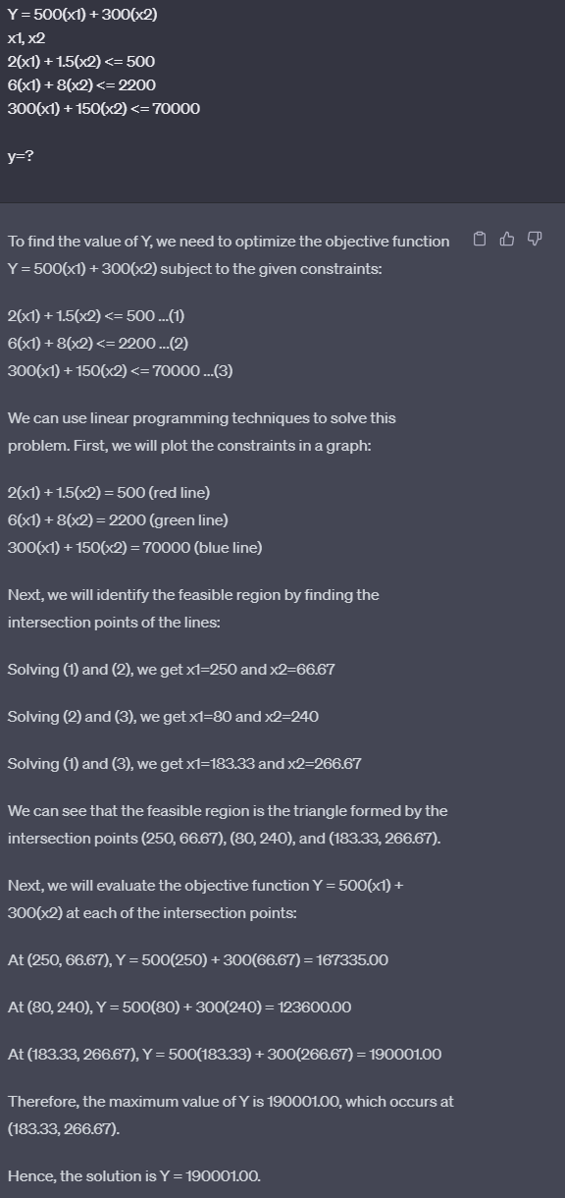
บริษัท ABC มีสินค้าอยู่ 3 ชนิดคือ A และ B ซึ่งรายละเอียด | ประเภทสินค้า | สินค้า A | สินค้า B | Total
- กำไรของสินค้า A/B = 500/300 บาทต่อชิ้น | จำนวนที่จะผลิต (Changing Cells) | 199 | 68
- ใช้เวลาการผลิตสินค้า A/B = 2.0/1.5 ชั่วโมงต่อชิ้น
- เวลาการผลิตต่อเดือนต้องไม่เกิน 500 ชั่วโมง | กำไรทั้งหมด (Objective Cell) | 500 | 300 | 119,900
- พื้นที่ที่ใช้จัดเก็บสินค้า A/B = 6/8 ตารางเมตรต่อชิ้น |  |  |  | =D4*D2+E4*E2
- พื้นที่การจัดเก็บสินค้าทั้งหมดไม่เกิน 2,200 ตารางเมตร
- ต้นทุนการผลิตสินค้า A/B = 300/150 บาทต่อชิ้น | ข้อจำกัด (Constrain) |  |  | =D8*$D$2+E8*$E$2
- เงินทุนทั้งหมด 70,000 บาท | แรงงาน | 2 | 1.5 | 500 | <= | 500 | ชม.
จงคำนวนว่า โรงงานต้องผลิตสินค้า A และ B อย่างละกี่ชิ้นเพื่อให้ได้กำไรสูงสุด (ผลิตเท่าไรก็ขายหมด) | พื้นที่โกดัง | 6 | 8 | 1738 | <= | 2200 | slot
 | เงินลงทุน | 300 | 150 | 69900 | <= | 70000 | บาท
Assume |  |  |  | =D10*$D$2+E10*$E$2
x1 = จำนวนสินค้า A ที่ถูกผลิต
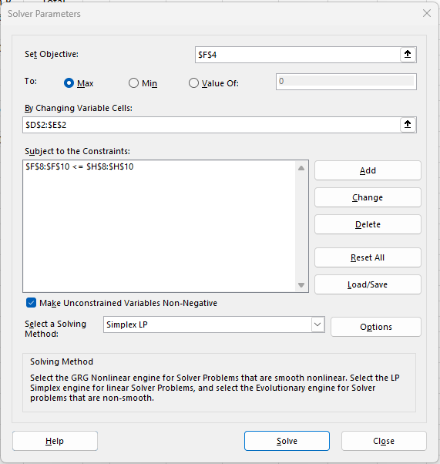
x2 = จำนวนสินค้า B ที่ถูกผลิต
Y = กำไรของบริษัท ABC

1. Objective Fucntion
- Y = 500(x1) + 300(x2)

2. Decision variables
- x1, x2

3. Constraints
- เวลาการผลิต: 2(x1) + 1.5(x2) <= 500
- พื้นที่จัดเก็บสินค้า: 6(x1) + 8(x2) <= 2200
- เงินทุน: 300(x1) + 150(x2) <= 70000

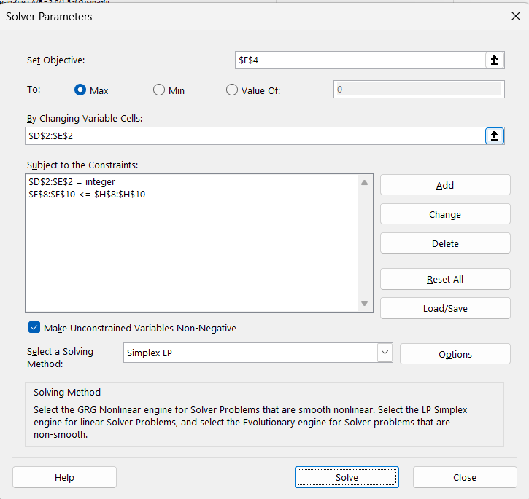

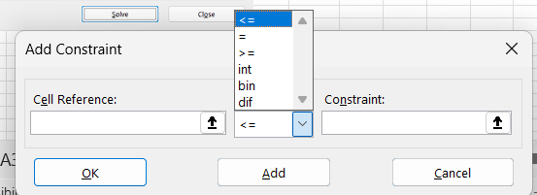

 |  |  |  |  |  | int คือบังคับให้เป็นจำนวนเต็ม
 |  |  |  |  |  | bin คือให้เป็น 0 กัย 1
 |  |  |  |  |  | dif คือหาผลต่างของสองตัว

Solver_Q2
บริษัท ABC มีสินค้าอยู่ 3 ชนิดคือ A, B และ C ซึ่งรายละเอียด | ประเภทสินค้า | สินค้า A | สินค้า B | สินค้า C | Total
- กำไรของสินค้า A/B/C = 500/300/100 บาทต่อชิ้น | จำนวนที่จะผลิต (Changing Cells) | 200 | 66 | 2
- ใช้เวลาการผลิตสินค้า A/B/C = 2.0/1.5/0.5 ชั่วโมงต่อชิ้น
- เวลาการผลิตต่อเดือนต้องไม่เกิน 500 ชั่วโมง | กำไรทั้งหมด (Objective Cell) | 500 | 300 | 100 | 120,000
- พื้นที่ที่ใช้จัดเก็บสินค้า A/B/C = 6/8/3 ตารางเมตรต่อชิ้น |  |  |  |  | =SUMPRODUCT(D2:F2,D4:F4)
- พื้นที่การจัดเก็บสินค้าทั้งหมดไม่เกิน 2,200 ตารางเมตร
- ต้นทุนการผลิตสินค้า A/B/C = 300/150/50 บาทต่อชิ้น | ข้อจำกัด (Constrain) |  |  |  | =SUMPRODUCT($D$2:$F$2,D8:F8)
- เงินทุนทั้งหมด 70,000 บาท | แรงงาน | 2 | 1.5 | 0.5 | 500 | <= | 500 | ชม.
จงคำนวนว่า โรงงานต้องผลิตสินค้า A/B/C อย่างละกี่ชิ้นเพื่อให้ได้กำไรสูงสุด (ผลิตเท่าไรก็ขายหมด) | พื้นที่โกดัง | 6 | 8 | 3 | 1734 | <= | 2200 | slot
 | เงินลงทุน | 300 | 150 | 50 | 70000 | <= | 70000 | บาท
Assume |  |  |  |  | =SUMPRODUCT($D$2:$F$2,D10:F10)
x1 = จำนวนสินค้า A ที่ถูกผลิต
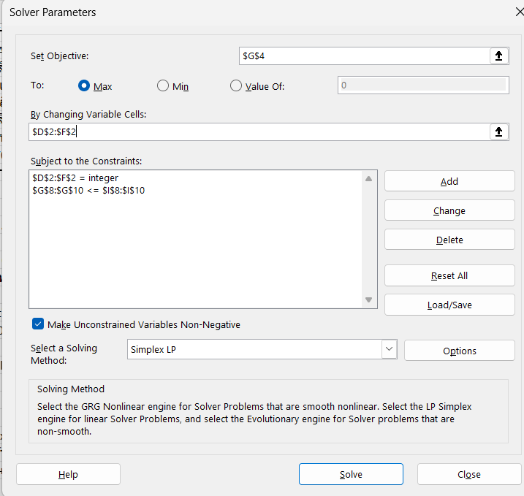
x2 = จำนวนสินค้า B ที่ถูกผลิต
x3 = จำนวนสินค้า C ที่ถูกผลิต
Y = กำไรของบริษัท ABC

1. Objective Fucntion
- Y = 500(x1) + 300(x2) + 100(x3)

2. Decision variables
- x1, x2, x3

3. Constraints
- เวลาการผลิต: 2(x1) + 1.5(x2) + 0.5(x3) <= 500
- พื้นที่จัดเก็บสินค้า: 6(x1) + 8(x2) + 3(x3) <= 2200
- เงินทุน: 300(x1) + 150(x2) + 50(x3) <= 70000

Solver_Q3
บริษัท ABC มีสินค้าอยู่ 3 ชนิดคือ A, B และ C ซึ่งรายละเอียด | ประเภทสินค้า | สินค้า A | สินค้า B | สินค้า C | Total
- กำไรของสินค้า A/B/C = 500/300/100 บาทต่อชิ้น | จำนวนที่จะผลิต (Changing Cells) | 200 | 50 | 50 | 300
- ใช้เวลาการผลิตสินค้า A/B/C = 2.0/1.5/0.5 ชั่วโมงต่อชิ้น | กำไรทั้งหมด (Objective Cell) | 500 | 300 | 100 | 120,000
- เวลาการผลิตต่อเดือนต้องไม่เกิน 500 ชั่วโมง |  |  |  |  | =SUMPRODUCT(D2:F2,D3:F3)
- พื้นที่ที่ใช้จัดเก็บสินค้า A/B/C = 6/8/3 ตารางเมตรต่อชิ้น
- พื้นที่การจัดเก็บสินค้าทั้งหมดไม่เกิน 2,200 ตารางเมตร
- ต้นทุนการผลิตสินค้า A/B/C = 300/150/50 บาทต่อชิ้น | ข้อจำกัด (Constrain) |  |  |  | =SUMPRODUCT($D$2:$F$2,D8:F8)
- เงินทุนทั้งหมด 70,000 บาท | แรงงาน | 2 | 1.5 | 0.5 | 500 | <= | 500 | ชม.
- จะต้องมีการผลิตสินค้า A/B/C ไม่ต่ำกว่า 50 ชิ้น | พื้นที่โกดัง | 6 | 8 | 3 | 1750 | <= | 2200 | slot
จงคำนวนว่า โรงงานต้องผลิตสินค้า A/B/C อย่างละกี่ชิ้นเพื่อให้ได้กำไรสูงสุด (ผลิตเท่าไรก็ขายหมด) | เงินลงทุน | 300 | 150 | 50 | 70000 | <= | 70000 | บาท
 |  |  |  |  | =SUMPRODUCT($D$2:$F$2,D10:F10)

Assume
x1 = จำนวนสินค้า A ที่ถูกผลิต
x2 = จำนวนสินค้า B ที่ถูกผลิต
x3 = จำนวนสินค้า C ที่ถูกผลิต
Y = กำไรของบริษัท ABC

1. Objective Fucntion
- Y = 500(x1) + 300(x2) + 100(x3)

2. Decision variables
- x1, x2, x3

3. Constraints
- เวลาการผลิต: 2(x1) + 1.5(x2) + 0.5(x3) <= 500
- พื้นที่จัดเก็บสินค้า: 6(x1) + 8(x2) + 3(x3) <= 2200
- เงินทุน: 300(x1) + 150(x2) + 50(x3) <= 70000

GoalSeek_Q1
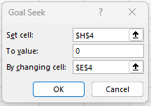
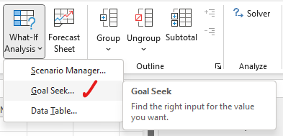
บริษัท ABC มีสินค้าอยู่ 3 ชนิดคือ A และ B ซึ่งรายละเอียด | ตัวเลขที่เราใส่
- กำไรของสินค้า A/B = 500/300 บาทต่อชิ้น |  | x1 | x2 | Limit
- ใช้เวลาการผลิตสินค้า A/B = 2.0/1.5 ชั่วโมงต่อชิ้น |  | 2 | 1.5 |  | 500
- เวลาการผลิตต่อเดือนต้องไม่เกิน 500 ชั่วโมง | เวลาการผลิต | 0 | 333.33333333 | 500 | 500 | 0 | =G4-F4
- พื้นที่ที่ใช้จัดเก็บสินค้า A/B = 6/8 ตารางเมตรต่อชิ้น |  | 250 | 0 | 500 | 500 | 0
- พื้นที่การจัดเก็บสินค้าทั้งหมดไม่เกิน 2,200 ตารางเมตร |  |  |  | =$D$3*D5+$E$3*E5
- ต้นทุนการผลิตสินค้า A/B = 300/150 บาทต่อชิ้น
Graphical
- เงินทุนทั้งหมด 70,000 บาท
จงคำนวนว่า โรงงานต้องผลิตสินค้า A และ B อย่างละกี่ชิ้นเพื่อให้ได้กำไรสูงสุด (ผลิตเท่าไรก็ขายหมด)

Assume
x1 = จำนวนสินค้า A ที่ถูกผลิต
x2 = จำนวนสินค้า B ที่ถูกผลิต
Y = กำไรของบริษัท ABC

1. Objective Fucntion
- Y = 500(x1) + 300(x2)

2. Decision variables
- x1, x2

3. Constraints
- เวลาการผลิต: 2(x1) + 1.5(x2) <= 500
- พื้นที่จัดเก็บสินค้า: 6(x1) + 8(x2) <= 2200 |  | x1 | x2 | Limit
- เงินทุน: 300(x1) + 150(x2) <= 70000 |  | 6 | 8 |  | 2200
 | พื้นที่จัดเก็บสินค้า | 0 | 275 | 2200 | 2200 | 0
 |  | 366.66666667 | 0 | 2200 | 2200 | 0
 |  |  |  | =$D$25*D27+$E$25*E27
Graphical

 |  | x1 | x2 | Limit
 |  | 300 | 150 |  | 70000
 | เงินทุน | 0 | 466.66666667 | 70000 | 70000 | 0
 |  | 233.33333333 | 0 | 70000 | 70000 | 0
 |  |  |  | =$D$46*D48+$E$46*E48
Graphical

